Sheet1
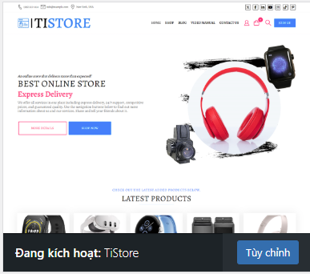
Tạo trang tài khoản, đăng nhập, đăng ký User: |  | Chưa đăng ký được User |  | ok
Phân quyền quản lý cửa hàng |  | ok
Cài đặt thông báo Mail khi có đơn hàng |  | Mail báo đơn hàng |  | ok

Chỉnh sửa Header.

Căn chỉnh nội dung cửa hàng, yêu cầu cho nội dung ra giữa trang |  |  | Vấn đề là chọn được theme phù hợp.
 |  |  | Chọn được Theme phù hợp là ok,

2024-12-24

 |  |  |  |  | Vấn đề là không chỉnh sửa được trang đơn hàng
 |  |  |  |  |  | trang cửa hàng
 | Cài Plugin yêu cầu hủy đơn hàng |  |  |  |  | trang đơn hàng trong phần thanh toán.

 | Chỉnh sửa tiêu đề Email thông báo. |  | đang bị lỗi Theme

 |  |  | Thử đổi theme xem là có caaushinhf lại được trang sản phẩm, thanh toán không

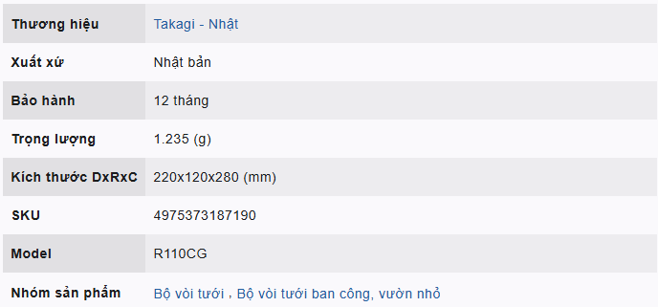
2024-01-03 | Tìm cách căn chỉnh được bảng biểu.

 |  | Đi chỉnh sửa bảng bằng Code HTML

2024-01-06 | Chỉnh sửa lại bảng sản phẩm bằng code.

 | Xem lại bảng sản phẩm của takagi 30TBR

2024-01-07 | Chỉnh sửa lại bảng sản phẩm bằng Code.

 | Chỉnh sửa phần hình ảnh cho trang WEB.

Code sửa phần bảng sản phẩm.
<tr>
<th class="min">Thương hiệu</th>
<td class="content"><a class="link" href="https://www.youtube.com/watch?v=6G3O79zDyy0">Dong Duong Plastic and Mold</a></td>
</tr>
<tr>
<th class="min">Xuất xứ</th>
<td class="content">Việt Nam</td>
</tr>
<tr>
<th class="min">Bảo hành</th>
<td class="content">12 tháng</td>
</tr>
<tr>
<th class="min">Trọng lượng</th>
<td class="content">844 (g)</td>
</tr>
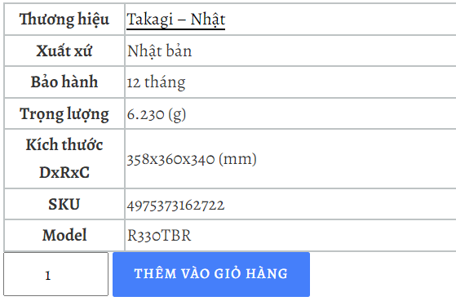

Trong phần mô tả ngắn.
Code chuẩn cho phần nội dung bảng sản phẩm
<style>
.min{
background-color:#DCE0E0;
width:150px;
text-align: left;
}
.content{
width:400px;
}
td{
height:40px;
}
.c2{height:70px; }
table, th, td{
border:2px solid #BEC3C4;
}
table{
border-collapse:collapse;
}</p>
</style>

 |  |  |  | "min" là class của cột bên trái |  |  | các tên hạng mục.
 |  |  |  | "content" là Class của cột bên phải. |  |  | Nội dung cho hạng mục.

 |  |  |  | <th> | thẻ tiêu đề | thẻ tiêu đề sẽ tự động in đậm lên so với thẻ Td
 |  |  |  | <td> | thẻ phần tử của bảng.
 |  |  |  | <tbody> | thẻ thân bảng.

Code nội dung chung cho phần bảng sản phẩm.
Dong Duong Plastic & Mold
 |  | Lỗi: | Kích thước hiển thị cho bài viết của mỗi trang web lại khác nhau.
 |  |  |  |  |  |  |  | Dong Duong Plastic & Mold
 |  | Hay là tinh chỉnh trong phần bài biết

Việt Nam
 |  | Sửa Code giao diện phần Theme. |  |  |  | Không thể sửa, chỉnh lại nội dung tất cả phần bảng sản phẩm

 |  | Cài thử một Theme khác để biết có phải lỗi do Theme không

 | Chỉnh sửa kích thước ảnh cho trang chủ.

Sheet3
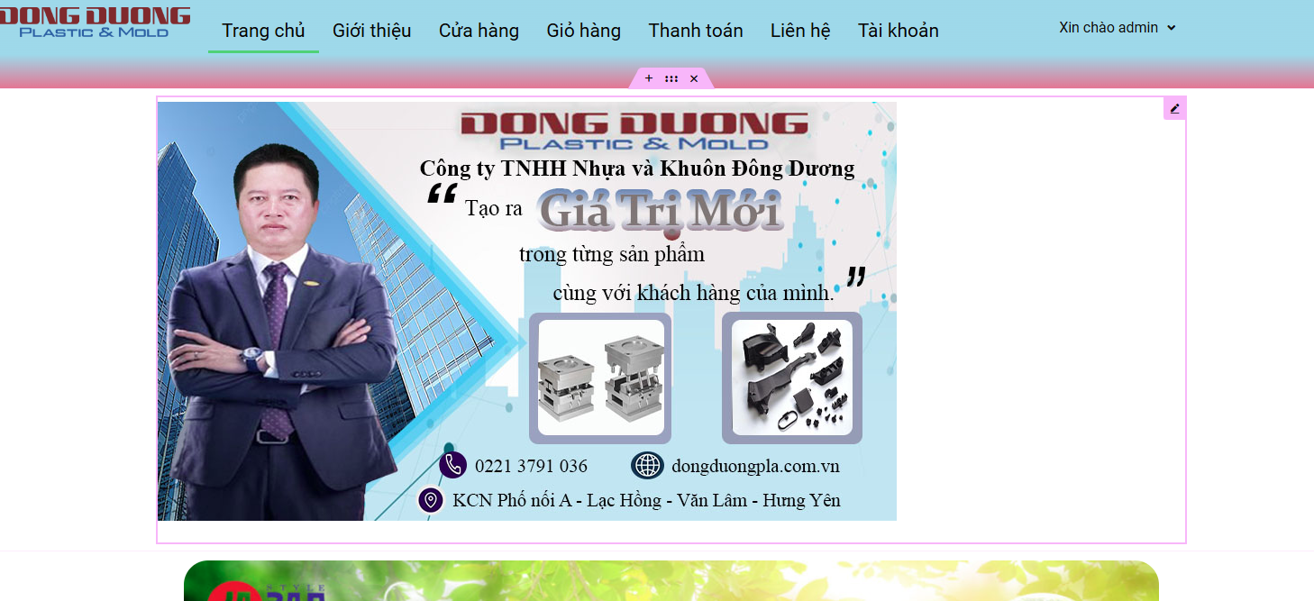
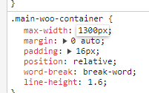
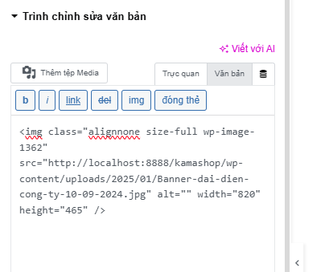

Sửa kích thước cho trang sản phẩm .

Sửa kích thước bằng Code cho từng trang

 | chèn thẻ Style luôn cho hình ảnh

Chỉnh Center hình ảnh trong CSS
Link Video: | https://www.youtube.com/watch?v=OSrl1V80FAw

Bo tròn hình ảnh trong HTML: |  |  | https://www.youtube.com/watch?v=3nggHdBvAkM |  |  | Text Center align:

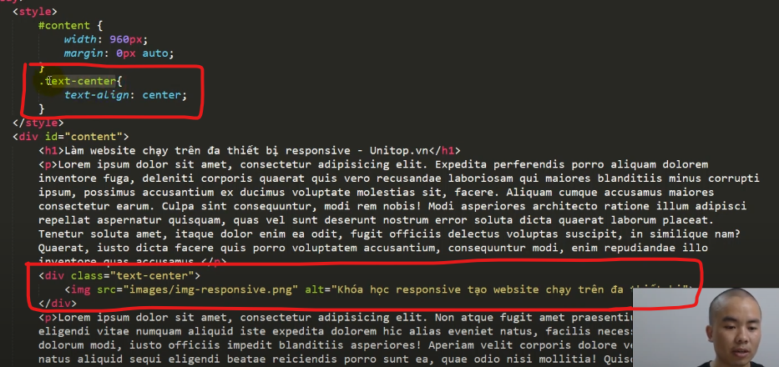
 |  |  |  |  |  | Cho hết nó vào trình chỉnh sửa văn bản.

 |  |  |  |  |  | Đoạn Code chỉnh sửa phần hình ảnh.

<style>
img{
border: solid 2px red;
border-top-left-radius: 30%}
.text-center{
padding: 0px;
text-align: center;
border: solid 2px red;
border-top-left-radius: 20px;
}
.botron{
border: dotted 2px red;
border-top-left-radius: 100px;
}
</style>
<div class="text-center" >
<img class="botron alignnone size-full wp-image-1375" src="http://localhost:8888/kamashop/wp-content/uploads/2025/01/anh-Header2.jpg" alt="" width="1000" height="563" />
</div>

Bo tròn hình ảnh: |  | https://www.youtube.com/watch?v=3nggHdBvAkM

 |  |  |  |  |  | Tại sao nó lại không bo tròn được nhỉ.

 |  |  |  | còn lại | 88
 |  |  |  |  | 88

 |  |  |  | 55 |  | Bo tròn hình ảnh cho trang web.

Bo góc hình ảnh.
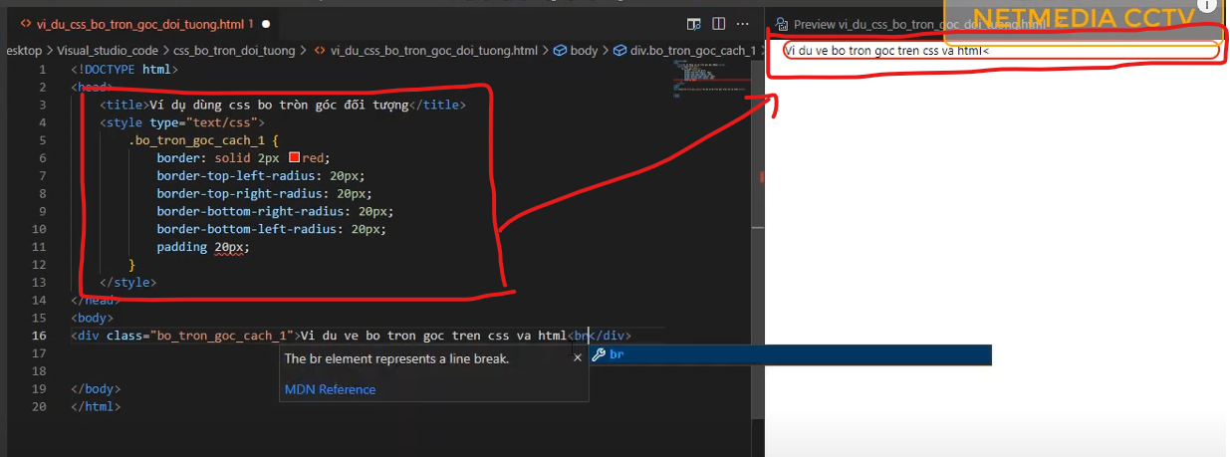

Bo góc, Boder

